Feuille 1
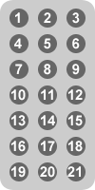
 | arduino nano pinout |  |  |  |  |  |  |  |  | Signal IR

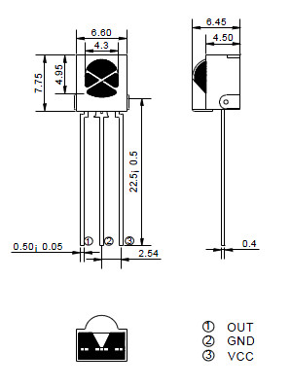
couleur fil | Connecté | arduino | Pin |  | Pin | arduino | Connecté | couleur fil
rouge | Vin | Vin | 1 | ICSP | 1 | TX
noir | GND | GND | 2 | reg | 2 | RX
 |  | reset | 3 |  | 3 | reset
rouge | 5V | 5V | 4 |  | 4 | GND | GND | noir
 |  | A7 | 5 |  | 5 | 2
 |  | A6 | 6 |  | 6 | 3 | BUZZER
 |  | A5 | 7 |  | 7 | 4 | REMOTE | gris | pin droite du module : S
 |  | A4 | 8 |  | 8 | 5 | B-IA | vert
 |  | A3 | 9 |  | 9 | 6 | A-IA | jaune
 |  | A2 | 10 |  | 10 | 7 | echo | bleu
 |  | A1 | 11 |  | 11 | 8 | trigger | blanc
 |  | A0 | 12 |  | 12 | 9 | B-IB | orange
 |  | AREF | 13 |  | 13 | 10 | A-IB | marron
 |  | 3,3V | 14 |  | 14 | 11 | LED1 | vert | led verte
 |  | 13 | 15 |  | 15 | 12 | LED2 | bleu | led rouge
 |  |  |  | USB

Format télécommande pour la liste des siganux

